หน้าแบบฟอร์ม+หน้าจัดการ
หน้าแบบฟอร์ม |  |  |  |  | หน้าจัดการ
Estimate Budget |  |  |  |  | Estimate Budget
ชื่อลูกค้า |  |  | เลขที่เอกสารจากระบบ |  | ชื่อลูกค้า |  |  |  | เลขที่เอกสารจากระบบ
เลขที่ SO |  |  | วันที่ |  | เลขที่ SO |  |  |  | วันที่
พนักงานขาย |  |  | o | รับจ้างผลิต | พนักงานขาย |  |  |  | Toal Sales
สินค้า |  |  | o | Event | สินค้า |  |  |  | Toal Budget
ชื่องาน |  |  | o | Online | ชื่องาน |  |  |  | GP
ชื่อตามการขาย |  |  | o | Media | ชื่อตามการขาย |  |  |  | ประเภท
 |  |  | o | อื่นๆ

A : ประเภทค่าใช้จ่ายเกิดขึ้นตามจริงแต่ละครั้ง |  |  |  |  | A : ประเภทค่าใช้จ่ายเกิดขึ้นตามจริงแต่ละครั้ง
No. | Item Description | Detail 1 | Detail 2 | Amount (THB) | No. | Item Description |  | งบประมาณ | ค่าใช้จ่าย ที่เกิดขึ้นจริง | ค่าใช้จ่าย ค้างจ่าย | รวม ค่าใช้จ่าย | คงเหลือ
1 |  |  |  |  | 1 | A001 | XXXXX | 100,000.00 | 10,000.00 | 5,000.00 | 15,000.00 | 85,000.00
2 |  |  |  |  | 2 | A002 | BBBBB | 10,000.00 | 100.00 | - | 100.00 | 9,900.00
 |  |  | Total | - |  |  | Total | 110,000.00 | 10,100.00 | 5,000.00 | 15,100.00 | 94,900.00

B : ประเภทค่าจ้างทีมงาน จ้างเหมาทั้งโครงการ |  |  |  |  | B : ประเภทค่าจ้างทีมงาน จ้างเหมาทั้งโครงการ
No. | Item Description | Detail 1 | Detail 2 | Amount (THB) | No. | Item Description |  | งบประมาณ | ค่าใช้จ่าย ที่เกิดขึ้นจริง | ค่าใช้จ่าย ค้างจ่าย | รวม ค่าใช้จ่าย | คงเหลือ
1 |  |  |  |  | 1
2 |  |  |  |  | 2
 |  |  | Total | - |  |  | Total | - | - | - | - | -

C : ประเภท xxx |  |  |  |  | C : ประเภท xxx
No. | Item Description | Detail 1 | Detail 2 | Amount (THB) | No. | Item Description |  | งบประมาณ | ค่าใช้จ่าย ที่เกิดขึ้นจริง | ค่าใช้จ่าย ค้างจ่าย | รวม ค่าใช้จ่าย | คงเหลือ
1 |  |  |  |  | 1
2 |  |  |  |  | 2
 |  |  | Total | - |  |  | Total | - | - | - | - | -

D : ประเภท xxx |  |  |  |  | D : ประเภท xxx
No. | Item Description | Detail 1 | Detail 2 | Amount (THB) | No. | Item Description |  | งบประมาณ | ค่าใช้จ่าย ที่เกิดขึ้นจริง | ค่าใช้จ่าย ค้างจ่าย | รวม ค่าใช้จ่าย | คงเหลือ
1 |  |  |  |  | 1
2 |  |  |  |  | 2
 |  |  | Total | - |  |  | Total | - | - | - | - | -

E : ค่าใช้จ่าย Media |  |  |  |  | E : ค่าใช้จ่าย Media
No. | Item Description | Detail 1 | Detail 2 | Amount (THB) | No. | Item Description |  | งบประมาณ | ค่าใช้จ่าย ที่เกิดขึ้นจริง | ค่าใช้จ่าย ค้างจ่าย | รวม ค่าใช้จ่าย | คงเหลือ
1 |  |  |  |  | 1
2 |  |  |  |  | 2
 |  |  | Total | - |  |  | Total | - | - | - | - | -

Remark :
ใส่หมายเหตุที่ผู้อนุมัติแต่ละลำดับพิมพ์เพิ่มเติมเข้ามาเรียงลำดับการอนุมัติ |  |  | Budget A
 |  |  | Budget B
 |  |  | Budget C
 |  |  | Budget D
 |  |  | Budget E

navaporn.du
.......................................
ตรวจสอบโดย
( นางสาวนวพร ดุลอำนวย )
วันที่ : …..วันที่อนุมัติ......
.......................................
อนุมัติโดย
( นางสาวพิมพ์วดี มนต์อภิวันท์ )
วันที่ : …..วันที่อนุมัติ......
jutamas.pu
.......................................
จัดทำโดย
( นางสาวจุฑามาศ พันธุ์กุล )
วันที่ : …..วันที่อนุมัติ...........
.......................................
อนุมัติโดย
( นายธนชัย ถนอมทรัพย์ )
วันที่ : ….......วันที่อนุมัติ................
 |  |  | Total Budget | -

 |  |  | Total Sales | -
 |  |  | Total Budget | -
 |  |  | GP | -
 |  |  | %GP | #DIV/0!

หน้าUI
รายการรอผู้อนุมัติดำเนินการ

ชื่องาน
เลขที่ SO

รายการรอฝ่ายงบประมาณตรวจสอบ

ชื่องาน
เลขที่ SO

รายการรอฝ่ายออก Cost ดำเนินการ

ชื่องาน
เลขที่ SO

ระบบใบขอซื้อ (PR)
รายการรอผู้อนุมัติดำเนินการ

เพิ่มคอลัมภ์เลขที่เอกสารฝ่าย
เลขที่ SO

เพิ่มคอลัมภ์เลขที่เอกสารฝ่าย
เลขที่ SO

ระบบใบอนุมัติสั่งจ่าย (Payment Order)
รายการรอผู้อนุมัติดำเนินการ

เพิ่มคอลัมภ์เลขที่เอกสารฝ่าย
เลขที่ SO

รายการรอฝ่ายบัญชีตรวจสอบ
เพิ่มคอลัมภ์เลขที่เอกสารฝ่าย
เลขที่ SO

เพิ่มคอลัมภ์เลขที่เอกสารฝ่าย
เลขที่ SO

ระบบใบขอเบิกทดรองจ่าย

ระบบใบขอเบิกทดรองจ่าย
รายการรอผู้อนุมัติดำเนินการ

เพิ่มคอลัมภ์เลขที่เอกสารฝ่าย
เพิ่มคอลัมภ์เลขที่ SO

เพิ่มคอลัมภ์เลขที่เอกสารฝ่าย
เพิ่มคอลัมภ์เลขที่ SO

ระบบใบขอเคลียร์ทดรองจ่าย

รายการรอผู้อนุมัติดำเนินการ
ระบบใบขอเคลียร์ทดรองจ่าย
เพิ่มคอลัมภ์เลขที่เอกสารฝ่าย
เลขที่ SO

เพิ่มคอลัมภ์เลขที่เอกสารฝ่าย
เลขที่ SO

รายการรอผู้อนุมัติดำเนินการ
เพิ่มคอลัมภ์เลขที่เอกสารฝ่าย

เพิ่มคอลัมภ์เลขที่เอกสารฝ่าย

ระบบใบประมาณการ ค่าใช้จ่ายค้างจ่าย

รายการรอผู้อนุมัติดำเนินการ

รายการขอใช้บริการ

ระบบใบเสนอราคาลูกค้า

ระบบใบเสนอราคาลูกค้า

เพิ่มระบบใบเสนอราคาซับพลายเออร์

ใบเสนอราคาซับพลายเออร์-1
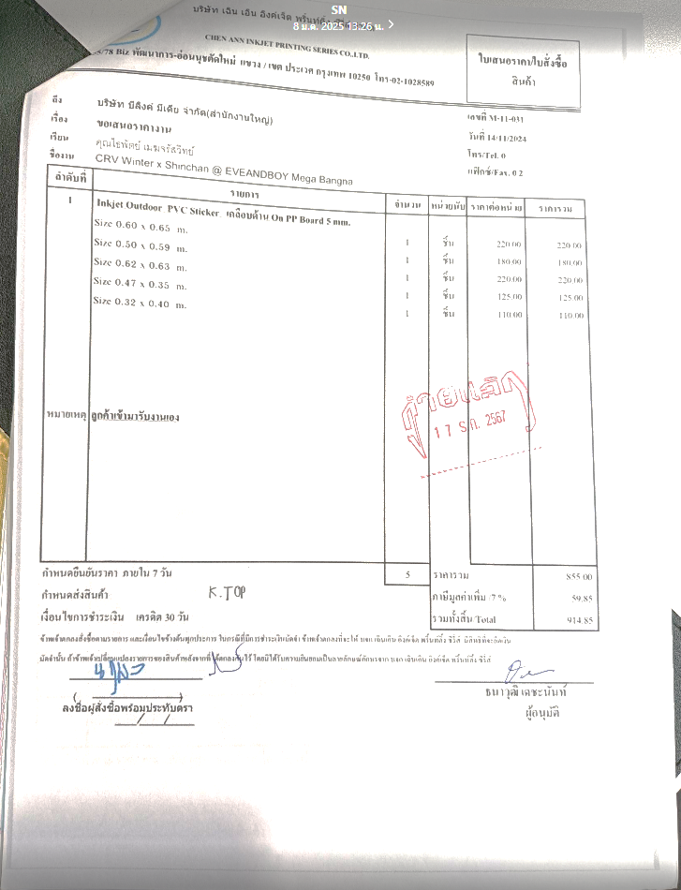

ลูกค้าผู้อนุมัติซื้อ
ลายเซ็นผู้อนุมัติ
.......................................
( ชื่อจริง+นามสกุล )
ในนาม บริษัท บีลิงค์ มีเดีย จำกัด

ใบ Estimate Budget
 | รายการ | Y | N
 | ระบบใบ Estimate Budget
1 | เปิดใบคำขอ หน้า UI แสดงผล | x
2 | แบบฟอร์มใบคำขอ
3 | เลขที่เอกสาร | x
4 | วันที่เอกสาร แบบเลือกเอง | x
5 | ชื่อลูกค้า แบบ search ( Master file) | x
6 | เลขที่สัญญา | x |  | กรณี ใบ Estimate Budget ใบเดิมไม่พอ ต้องทำการขอเพิ่มเติมให้มีการอ้างอิงเลขเดิม หรือดึงใบเพิ่มมาทำการเพิ่มรายการได้
 |  |  |  | ใบใหม่ต้องแสดงเลขที่เอกสารเป็นเลขเดิมได้และแสดงว่าเป็น Revise ครั้งที่เท่าไหร่
 | Cost ครั้งที่ |  |  | 2
7 | สินค้า | x
8 | หัวเรื่อง | x
Cost ครั้งที่ เพิ่มตรงนี้ >>>>>>>>>>>>
9 | ชื่อการขาย | x
10 | งบประมาณ เปลี่ยนชื่อเป็น ยอดขาย | x
11 | ประเภท แบบเลือก Event Online รับจ้างผลิต อื่นๆ | x
12 | เอกสารแนบ แบบเลือกวางไฟล์ pdf xls doc / jpg png | x
13 | หมายเหตุ | x

 | ในหน้าจัดการ
 | ให้เอายอด Estimate Budget ที่ขอเพิ่มมารวมกับครั้งแรกที่ขอ
 | และแสดวงว่า cost ที่ใช้ล่าสุดเป็นครั้งที่เท่าไหร่

Cost ครั้งที่ เพิ่มตรงนี้ >>>>>>>>>>>>

ใบอนุมัติสั่งจ่าย Payment Order
 | รายการ | Y | N
 | ใบอนุมัติสั่งจ่าย Payment Order
1 | เปิดใบคำขอ หน้า UI แสดงผล | x
2 | แบบฟอร์มใบคำขอ
 | ผู้ใช้บริการ
3 | เลขที่เอกสาร ฝ่าย | x
4 | วันที่เอกสาร แบบเลือกเอง | x
7 | เลขที่สัญญา แบบ search | x
 | เลขที่สัญญา จะเลือก SO Budget ที่อนุมัติแล้ว มาใส่ได้
8 | จ่ายให้ | x
 | ประเภท เงินสด / โอนเข้าบัญชี /เช็ค
9 | รายการจ่าย แบบเพิ่มได้ (Master File) | x
 | รายการจ่าย แบบผูก กับ SO Budget จะมีรายการจ่ายตามเลข SO นั้น
10 | เพิ่ม ลบ รายการได้
11 | เพิ่มกรอก รายจ่าย/รายละเอียด/รายละเอียด/จำนวนเงิน/VAT 7% / W/T /ยอดสุทธิ/ยอดคงเหลือ | x
12 | เลือกรายจ่ายของ SO Budget ที่กำหนดไว้ พร้อมยอดเงินคงเหลือ | x
12 | เอกสารแนบ แบบเลือกวางไฟล์ pdf xls doc / jpg png | x
13 | ขั้นตอนการอนุมัติ
14 | user ผู้ใช้งานใบอนุมัติสั่งจ่าย Payment Order กรอกรายการ 3-12 | x
15 | User ตรวจรับมอบงาน เปิดใบอนุมัติสั่งจ่าย Payment Order | x
16 | User ฝ่ายบัญชีดำเนินการ
17 | User ผู้อนุมัติ เปิดใบอนุมัติสั่งจ่าย Payment Order
18 | ผู้ใช้งานใบอนุมัติสั่งจ่าย Payment Order กรอกรายการ 3-12
19 | เปิดใบคำขอ หน้า UI แสดงผล ฝ่ายการเงิน | x
20 | สามารถแก้ไข รายการ จำนวน ราคา ได้ (ก่อนทำการอนุมัติ ถ้าผู้อนุมัติแล้วจะไม่สามารถแก้ได้) | x
21 | ผู้ใช้งานUser ตรวจรับมอบงาน เปิดใบอนุมัติสั่งจ่าย Payment Order
22 | เปิดใบคำขอ หน้า UI แสดงผล ฝ่ายการเงิน
23 | แสดงผล สถานะ ผ่านอนุมัติ ไม่ผ่านอนุมัติ
24 | ช่องกรอก เหตุผล
25 | สามารถพิมพ์เอกสาร ก่อนอนุมัติได้
26 | ใบรายการพิมพ์ แสดงผล รายการสินค้า/บริการ/จำนวน/หน่วย/ราคา
27 | ผู้ใช้งานUser ฝ่ายบัญชีดำเนินการ
28 | เปิดใบคำขอ หน้า UI แสดงผล ฝ่ายการเงิน
29 | แสดงผล สถานะ ผ่านอนุมัติ ไม่ผ่านอนุมัติ
30 | ช่องกรอก เหตุผล
31 | สามารถพิมพ์เอกสาร ก่อนอนุมัติได้
32 | ใบรายการพิมพ์ แสดงผล รายการสินค้า/บริการ/จำนวน/หน่วย/ราคา
33 | ผู้ใช้งานUser ผู้อนุมัติ เปิดใบอนุมัติสั่งจ่าย Payment Order
34 | เปิดใบคำขอ หน้า UI แสดงผล ฝ่ายการเงิน
35 | แสดงผล สถานะ ผ่านอนุมัติ ไม่ผ่านอนุมัติ
36 | ช่องกรอก เหตุผล
37 | สามารถพิมพ์เอกสาร ก่อนอนุมัติได้
38 | ใบรายการพิมพ์ แสดงผล รายการสินค้า/บริการ/จำนวน/หน่วย/ราคา
39 | หน้ารายการขอใช้บริการ
40 | แสดง เลขที่เอกสาร เลขที่เอกสารฝ่าย เลขที่สัญญา วัตถุประสงค์ งบประมาณ วันที่ | x
41 | สามารถพิมพ์ โครงการ | x
42 | ลายเซนต์ ของผู้อนุมัติ ปรากฎที่ เอกสารการพิมพ์ แต่ละช่อง ผู้อนุมัติ ผู้ตรวจสอบ |  | x
43 | รายการเพิ่มเติ่ม ของระบบใบอนุมัติสั่งจ่าย Payment Order
44

ข้อควานนี้หายไปจากหน้า Print
 | เพิ่มเติม
 | ตอนพิมพ์แบบฟอร์ม
 | - แบบฟอร์ม ใหม่ (ตามแบบฟอร์มที่ส่งให้)
 | - เพิ่มการลิงค์ข้อมูลจาก ใบขอซื้อ (PR) ให้สามารถดึงมาทำจ่ายได้

ใบขอซื้อ
 | รายการ | Y | N
 | ระบบใบขอซื้อ Purchase Request
1 | เปิดใบคำขอ หน้า UI แสดงผล | x
2 | แบบฟอร์มใบคำขอ
3 | เลขที่เอกสาร | x |  | เลขที่ของ Log
 |  |  |  | เพิ่มเลขที่เอกสารฝ่าย
4 | วันที่เอกสาร แบบเลือกเอง | x
5 | หน่วยงานที่ขอซื้อ | x
6 | วันที่ต้องการใช้ แบบเลือกเอง | x
7 | เลขที่สัญญา แบบ search | x
8 | วัตถุประสงค์ | x
9 | รายการ สินค้า บริการ แบบเพิ่มได้ | x
10 | เพิ่ม ลบ รายการได้
11 | เพิ่มกรอก จำนวน หน่วย ราคา | x
12 | เอกสารแนบ แบบเลือกวางไฟล์ pdf xls doc / jpg png | x
13 | ขั้นตอนการอนุมัติ
14 | user ผู้ใช้งานใบขอซื้อ Purchase Request กรอกรายการ 3-12 | x
15 | User ผู้อนุมัต เปิดใบขอซื้อ Purchase Request | x
18 | ผู้ใช้งานใบขอซื้อ Purchase Request กรอกรายการ 3-12
18 | เปิดใบคำขอ หน้า UI แสดงผล ฝ่ายการเงิน | x
19 | สามารถแก้ไข รายการ จำนวน ราคา ได้ (ก่อนทำการอนุมัติ ถ้าผู้อนุมัติแล้วจะไม่สามารถแก้ได้) | x
28 | ผู้อนุมัติ ใบขอซื้อ Purchase Request เช็คข้อมูล
29 | เปิดใบคำขอ หน้า UI แสดงผล หน้าผู้อนุมิติ | x
30 | แสดงผลเลขที่เอกสาร ผู้ขอใช้บริการ /เลขที่เอกสารฝ่าย /วันที่เอกสาร /หน่วยงานที่ขอซื้อ/วันที่ต้องการใช้/เลขที่สัญญา/วัตถุประสงค์ | x
31 | แสดงผลรายการสินค้า/บริการ จำนวน /หน่วย/ ราคา | x
34 | แสดงงผล สถานะ ผ่านอนุมัติ ไม่ผ่านอนุมัตื | x
35 | ช่องกรอก เหตุผล | x
36 | สามารถพิมพ์เอกสาร ก่อนอนุมัติได้ | x
37 | ใบรายการพิมพ์ แสดงผล รายการสินค้า/บริการ/จำนวน/หน่วย/ราคา | x
38 | หน้ารายการขอใช้บริการ
39 | แสดง เลขที่เอกสาร เลขที่เอกสารฝ่าย เลขที่สัญญา วัตถุประสงค์ งบประมาณ วันที่ | x
40 | สามารถพิมพ์ โครงการ | x
41 | ลายเซนต์ ของผู้อนุมัติ ปรากฎที่ เอกสารการพิมพ์ แต่ละช่อง ผู้อนุมัติ ผู้ตรวจสอบ |  | x
42 | รายการเพิ่มเติ่ม ของระบบใบขอซื้อ Purchase Request
43

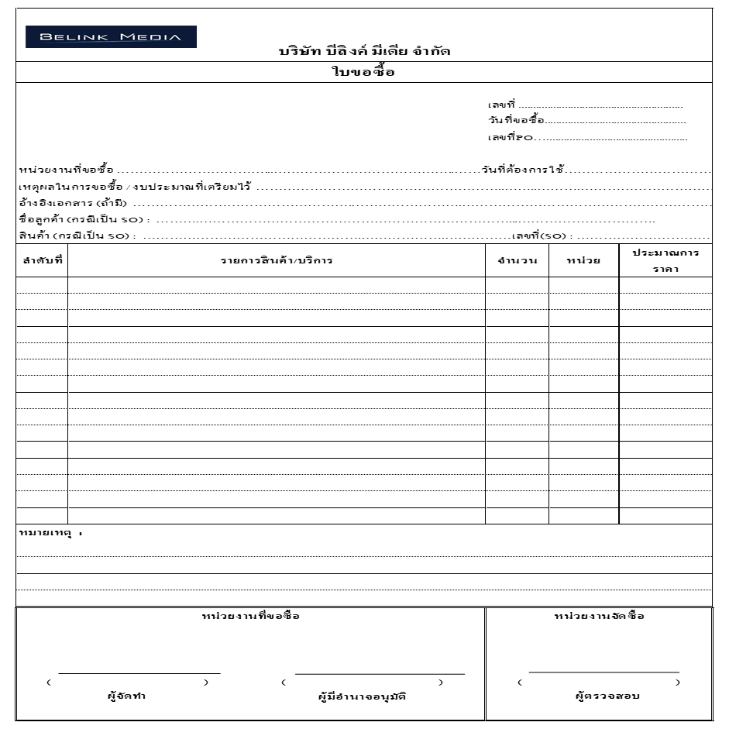
 | เพิ่มเติม
 | ระบบใบขอซื้อ Purchase Request
1 | ตอนคีย์ข้อมูล
 | - เพิ่มช่อง"อ้างอิงเอกสาร(ถ้ามี)" เพื่อคีย์ข้อมูล
 | - เพิ่มช่อง"หมายเหตุ : " เพื่อคีย์ข้อมูล

2 | ตอนพิมพ์แบบฟอร์ม
 | - แบบฟอร์ม ใหม่ (ตามแบบฟอร์มที่ส่งให้)
 | - เลขที่โชว์ในแบบฟอร์มตอนพิมพ์แบบฟอร์มต้องเป็นเลขที่ ที่มาจากเลขที่เอกสารฝ่าย **ปัจจุบันเลขที่โชว์คือเลขขอระบบ**
 | - เพิ่มช่อง"อ้างอิงเอกสาร(ถ้ามี)
 | - เพิ่มช่อง"หมายเหตุ : "
 | หน่วยงานขอซื้อ
 | - ช่อง"ผู้ขอเบิก" แก้เป็น "ผู้จัดทำ" เพิ่มวงเล็บเพื่อเพิ่ม(ชื่อนาม-สกุล) ลบคำว่าวันที่ออก **ถ้าต้องการให้ชื่อนาม-สกุล (โชว์ในวงเล็บที่เพิ่ม) ข้อมูลที่โชว์สามารถมาจากตรงไหนได้บ้างค่ะ
 | - ช่อง"ผู้อนุมัติ" แก้เป็น "ผู้มีอำนาจอนุมัติ" เพิ่มวงเล็บเพื่อเพิ่ม(ชื่อนาม-สกุล) ลบคำว่าวันที่ออก
 | หน่วยงานจัดซื้อ
 | - ช่อง"ผู้ตรวจสอบ" เพิ่มวงเล็บเพื่อเพิ่ม(ชื่อนาม-สกุล) ลบคำว่าวันที่ออก

chutima.in
.........................................
( นางสาวชุติมา อินทร์ภักดี )
(ผู้จัดทำ)

กรณีมีการเช็คBudget
 | Staff | ระบบ | Manager | Director | Chief | CEO | Excom | Board |  | อนุมัติจ่าย
ตำแหน่ง >> | พนักงาน | เช็คBudgetตาม | ผู้จัดการฝ่าย | ผู้อำนวยการฝ่าย | ประธานเจ้าหน้าที่การขาย | ประธานเจ้าหน้าที่บริหาร | คณะกรรมการบริหาร | คณะกรรมการบริษัท |  | ประธานเจ้าหน้าที่การเงิน
 |  | Itemที่กำหนด | หัวหน้าแผนก |  | ประธานเจ้าหน้าที่ปฎิบัติการ
 |  |  |  |  | ประธานเจ้าหน้าที่การเงิน
วงเงิน >> |  |  | < 50,000 | 50,001 - 100,000 | 100,001 - 500,000 | 500,001 - 5,000,000 | 5,000,001 - 10,000,000 | > 10,000,000

ถ้าเกินCostจะไม่สามารถส่งผ่านได้
อนุมัติจ่าย
(เซ็นจริง)
อนุมัติ
เมื่อเอกสารอนุมัติแล้ว บัญชีจะรอเอกสารตัวจริงมาส่ง เพื่อแนบประกอบการทำจ่าย
ใบอนุมัติ
สั่งจ่าย
ระบบเช็คBudgetตามใบCost
ไม่เกินCost จะส่งผ่านได้
ผู้มีอำนาจอนุมัติ
ไม่อนุมัติ
ประเภทเอกสาร
PR
ใบอนุมัติสั่งจ่าย (Payment Order)
(ใบขออนุมัติค่าใช้จ่าย) |  |  |  |  |  |  |  |  | 1 | Payment Voucher
 |  |  |  |  |  |  |  |  |  | บัญชี คีย์ข้อมูลในฟอมูร่า รอเอกสารจาก User
เอกสารที่อนุมัติแล้ว ให้ User Print Payment Voucher มาส่งที่บัญชี
**เอกสารที่ไม่อนุมัติจะส่งกลับไปที่ User ให้แก้ไข |  |  |  |  |  |  |  |  |  | มาประกอบเพื่อส่ง CFO อนุมัติ

 |  |  |  |  |  |  |  |  | 2 | PR
 |  |  |  |  |  |  |  |  |  | บัญชี คีย์ข้อมูลในฟอมูร่า เปิด PO
 |  |  |  |  |  |  |  |  |  | และรอเอกสารจาก User
 |  |  |  |  |  |  |  |  |  | มาประกอบเพื่อส่ง CFO อนุมัติ

ไม่เช็คBudget-เพิ่มใบรับมอบงาน
 | Staff | Manager | Director | Chief | CEO | Excom | Board |  | อนุมัติจ่าย
ตำแหน่ง >> | พนักงาน | ผู้จัดการฝ่าย | ผู้อำนวยการฝ่าย | ประธานเจ้าหน้าที่การขาย | ประธานเจ้าหน้าที่บริหาร | คณะกรรมการบริหาร | คณะกรรมการบริษัท |  | ประธานเจ้าหน้าที่การเงิน
 |  | หัวหน้าแผนก |  | ประธานเจ้าหน้าที่ปฎิบัติการ
 |  |  |  | ประธานเจ้าหน้าที่การเงิน
วงเงิน >> |  | < 50,000 | 50,001 - 100,000 | 100,001 - 500,000 | 500,001 - 5,000,000 | 5,000,001 - 10,000,000 | > 10,000,000

อนุมัติ
เมื่อเอกสารอนุมัติแล้ว บัญชีจะรอเอกสารตัวจริงมาส่ง เพื่อแนบประกอบการทำจ่าย
อนุมัติจ่าย
ใบอนุมัติ
สั่งจ่าย
ผู้มีอำนาจอนุมัติ
ประเภทเอกสาร
PR
ใบอนุมัติสั่งจ่าย (Payment Order) |  |  |  |  |  |  |  | 1 | Payment Voucher
ใบรับมอบงาน
ไม่อนุมัติ
(ใบขออนุมัติค่าใช้จ่าย) |  |  |  |  |  |  |  |  | บัญชี คีย์ข้อมูลในฟอมูร่า รอเอกสารจาก User
 |  |  |  |  |  |  |  |  | มาประกอบเพื่อส่ง CFO อนุมัติ
**เอกสารที่ไม่อนุมัติจะส่งกลับไปที่ User ให้แก้ไข
เอกสารที่อนุมัติแล้ว ให้ User Print Payment Voucher มาส่งที่บัญชี
 |  |  |  |  |  |  |  | 2 | PR
 |  |  |  |  |  |  |  |  | บัญชี คีย์ข้อมูลในฟอมูร่า เปิด PO
 |  |  |  |  |  |  |  |  | และรอเอกสารจาก User
 | เพิ่มการอนุมัติใบรับมอบงานอีก 1 ขั้นตอน |  |  |  |  |  |  |  | มาประกอบเพื่อส่ง CFO อนุมัติ
 | ก่อนที่จะไปถึงผู้มีอำนาจอนุมัติ
 | โดยให้มีช่องให้ติ๊กตั้งแต่เปิด PR หรือ Payment Order
 | ว่าเอกสารฉบับนี้ต้องมีใบรับมอบงานหรือไม่
 | ถ้ามี user ที่เปิด PR หรือ Payment Order ต้องเซ็นรับมอบงานก่อน
 | โดยการแนบไฟล์ใบรับมอบงานที่เป็นไฟล์ PDF แนบเข้าไปในระบบ
 | และให้ระบบ ประทับลายเซ็นหรือชื่อ user จากนั้นถึงเข้าสู่ขั้นตอนการอนุมัติค่ะ

กรณีไม่มีการเช็คBudget
 | Staff | Manager | Director | Chief | CEO | Excom | Board |  | อนุมัติจ่าย
ตำแหน่ง >> | พนักงาน | ผู้จัดการฝ่าย | ผู้อำนวยการฝ่าย | ประธานเจ้าหน้าที่การขาย | ประธานเจ้าหน้าที่บริหาร | คณะกรรมการบริหาร | คณะกรรมการบริษัท |  | ประธานเจ้าหน้าที่การเงิน
 |  | หัวหน้าแผนก |  | ประธานเจ้าหน้าที่ปฎิบัติการ
 |  |  |  | ประธานเจ้าหน้าที่การเงิน
วงเงิน >> |  | < 50,000 | 50,001 - 100,000 | 100,001 - 500,000 | 500,001 - 5,000,000 | 5,000,001 - 10,000,000 | > 10,000,000
 | 100000

อนุมัติ
เมื่อเอกสารอนุมัติแล้ว บัญชีจะรอเอกสารตัวจริงมาส่ง เพื่อแนบประกอบการทำจ่าย
อนุมัติจ่าย
ใบอนุมัติ
สั่งจ่าย
ผู้มีอำนาจอนุมัติ
ประเภทเอกสาร
PR
ใบอนุมัติสั่งจ่าย (Payment Order) |  |  |  |  |  |  |  | 1 | Payment Voucher
ไม่อนุมัติ
(ใบขออนุมัติค่าใช้จ่าย) |  |  |  |  |  |  |  |  | บัญชี คีย์ข้อมูลในฟอมูร่า รอเอกสารจาก User
ใบรับมอบงาน
 |  |  |  |  |  |  |  |  | มาประกอบเพื่อส่ง CFO อนุมัติ
**เอกสารที่ไม่อนุมัติจะส่งกลับไปที่ User ให้แก้ไข
เอกสารที่อนุมัติแล้ว ให้ User Print Payment Voucher มาส่งที่บัญชี
 |  |  |  |  |  |  |  | 2 | PR
 |  |  |  |  |  |  |  |  | บัญชี คีย์ข้อมูลในฟอมูร่า เปิด PO
 |  |  |  |  |  |  |  |  | และรอเอกสารจาก User
 |  |  |  |  |  |  |  |  | มาประกอบเพื่อส่ง CFO อนุมัติ

การขออนุมัติCostแต่ละSO
 | ฝ่ายที่ออกใบCost | ฝ่ายที่ออกใบCost | ฝ่ายขาย | ฝ่ายงบประมาณ | ฝ่ายการเงิน
ตำแหน่ง >> | Sales | Event | ประธานเจ้าหน้าที่การขาย | Budget | ประธานเจ้าหน้าที่การเงิน
 | กรอกรายได้ | กรอกรายจ่าย

ตรงนี้เป็น พนักงานแผน event
ตรงนี้เป็น ฝ่ายงบประมาณ
เอกสารอนุมัติแล้วฝ่ายงบประมาณจะ Print และส่งให้แผนกบัญชี
**เอกสารที่ไม่อนุมัติจะส่งกลับไปที่ User ให้แก้ไข
อนุมัติ
อนุมัติ
อนุมัติ

พนักงาน
ขาย
พนักงาน
Event
ไม่อนุมัติ
ไม่อนุมัติ
ไม่อนุมัติ

ใบEstimate Budget
Estimate Budget
ชื่อลูกค้า | Unilever |  | จำนวน | 80 | ครั้ง
เลขที่สัญญา | SO67010001 |  | Cost ครั้งที่ | 2
พนักงานขาย | Chanyaros
สินค้า | Breeze |  | Event | รับจ้างผลิต
Title | Unilever - Breeze Esan |  | Online | อื่นๆ
ชื่อตามการขาย | Esan Caravan

A : ประเภทค่าใช้จ่ายเกิดขึ้นตามจริงแต่ละครั้ง
1.Production
No. | Item Description | Day | Quantity (ea.) | Unit Price (THB) | Amount (THB)
1 | งานโครงสร้าง บูธ Backdrop / Standee / เกมส์ / สะพายหลัง ด่าง ๆ |  |  |  | 40,000
2 | ค่าสถานที่ (Roadshow) |  | 38 | 5,000 | 190,000
3 | ค่าสถานที่ (Troop ยืนแจกผลิตภัณฑ์) |  | 42 | 3,000 | 126,000
4 | ค่าเดินทาง |  |  |  | 50,000
5 | ค่าเสื้อ |  |  |  | 10,000
6 | ค่าผลิตบรรจุภัณฑ์ |  |  |  | 150,000
7 | อื่นๆ |  |  |  | 50,000
8
9
10
Total |  |  |  |  | 616,000

B : ประเภทค่าจ้างทีมงาน จ้างเหมาทั้งโครงการ
Operation Team : SO67010001 / Title Unilever - Breeze Esan / ชื่อตามการขาย Esan Caravan |  |  | จำนวน | 80 | ครั้ง
No. | Item Description | Day | Quantity (ea.) | Unit Price (THB) | Amount (THB)
1 | Project (พีอ้อน) เหมา |  |  | 10,000 | 10,000
2 | Supervisor (Roadshow ทีม) ครั้งที่ 1 (2 teams) | 12 | 2 | 1,200 | 28,800
3 | Supervisor (Roadshow ทีม) ครั้งที่ 2 (2 teams) | 12 | 2 | 1,200 | 28,800
4 | Staff (ทีม) ครั้ง ที่ 1 (2 teams) | 12 | 8 | 1,000 | 96,000
5 | Staff (ทีม) ครั้ง ที่ 2 (2 teams) | 12 | 8 | 1,000 | 96,000
6 | Supervisor + Staff (เฉพาะวันเดินทาง) ครั้ง ที่ 1 (2 Teams) | 2 | 8 | 400 | 6,400
7 | Supervisor + Slaff (เฉพาะวันเดินทาง) ครั้ง ที่ 2 (2 Teams) | 2 | 8 | 400 | 6,400
8 | ค่าที่พัก |  |  |  | -
 | 8.1 ค่าที่พัก ครั้งที่ 1 (2 teams) รวม 14 คน : 7 ห้องนอน / 13 คืน | 13 | 8 | 800 | 83,200
 | 8.2 ค่าที่พัก ครั้งที่ 2 (2 teams) รวม 14 คน : 7 ห้องนอน / 13 คืน | 13 | 8 | 800 | 83,200
9 | ค่าเสื้อ | 1 | 16 | 250 | 4,000
10 | ค่าอาหาร ของทีมงาน (รวมคนรถ Belink) *เฉพาะวันทำงาน |  |  |  | -
 | 10.1 ค่าอาหาร ครั้งที่ 1 (2 teams) ราม 14 คน / ท่างาน 12 วัน | 12 | 14 | 300 | 50,400
 | 10.2 ค่าอาหาร ครั้งที่ 2 (2 teams) รวม 14 คน / ท่างาน 12 วัน | 12 | 14 | 300 | 50,400
 |  |  |  |  | -
Total |  |  |  |  | 543,600
 |  |  |  | ส่วนลด | 24,200
 |  |  |  | Total (หลังส่วนลด) | 519,400

Remark : |  |  |  | Budget A | 616,000
 |  |  |  | Budget B | 519,400
 |  |  |  | Total Budget | 1,135,400

 |  |  |  | Sales | 2,000,000
 |  |  |  | Cost | 1,135,400
 |  |  |  | GP | 864,600
.......................................
ตรวจสอบโดย
Budget
วันที่ : ...........................
.......................................
อนุมัติโดย
CFO
วันที่ : ….................
.......................................
จัดทำโดย
Sales Person
วันที่ : ….................
.......................................
Tanachai Thanomsub
Chief Marketing Officer
วันที่ : ….....................
 |  |  |  | %GP | 43%

